Testcase
Project Name |  | dti_wb2apb_testcase |  | →
Module Name |  | dti_wb2apb
Reference Documents
Created by |  | lampn0
Reviewed by
Date of creation |  | Nov 2th 2022
Date of review |  |  |  | The cycle termination signals [ACK_O], [ERR_O], and [RTY_O] must be generated in response to the logical AND of [CYC_I] and [STB_I]. If a SLAVE supports the [ERR_O] or [RTY_O] signals, then the SLAVE MUST NOT assert more than one of the following signals at any time: [ACK_O], [ERR_O] or [RTY_O] SLAVE interfaces MUST be designed so that the [ACK_O], [ERR_O], and [RTY_O] signals are asserted and negated in response to the assertion and negation of [STB_I] | MASTER interfaces MUST be designed to operate normally when the SLAVE interface holds [ACK_I] in the asserted state MASTER interfaces MUST qualify the following signals with [STB_O]: [ADR_O], [DAT_O()], [SEL_O()], [WE_O], and [TAGN_O] | SLAVE interfaces MUST qualify the following signals with [ACK_O], [ERR_O] or [RTY_O]: [DAT_O()]. | All user defined tags MUST be assigned a TAG TYPE. Furthermore, they MUST adhere to the timing specifications given in this document for the indicated TAG TYPE | A cycle terminates when both the cycle termination signal and [STB_I], [STB_O] is asserted. Even if [ACK_O], [ACK_I] is asserted, the other signals are only valid when [STB_O], [STB_I] is also asserted | A MASTER signaling a constant address burst MUST initiate another cycle, the next cycle MUST be the same operation (either read or write), the select lines [SEL_O()] MUST have the same value, and that the address array [ADR_O()] MUST have the same value | 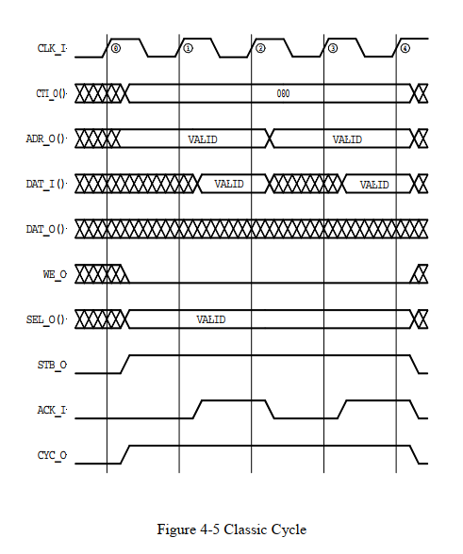
 |  |  |  | A MASTER signaling an incrementing burst MUST initiate another cycle, the next cycle MUST be the same operation (either read or write), the select lines [SEL_O()] MUST have the same value, the address array [ADR_O()] MUST be incremented, and the wrap size MUST be set by the burst type extension [BTE_O()] signals | The clock input [CLK_I] to each IP core MUST coordinate all activities for the internal logic within the WISHBONE interface. All WISHBONE output signals are registered at the rising edge of [CLK_I]. All WISHBONE input signals MUST be stable before the rising edge of [CLK_I]

Test ID | Test scenario | Testcase | Pre-condition | Test steps | Test Data | Expected Result | Post condition | Actual Result | Status (PASS/FAIL)
1 | Basic testcase | dti_wb2apb_direc |  | Initiate WRITE and READ transaction for test
 |  | dti_ahb_basic_transaction | cti= 001 | 1. Configure NARROW MODE 2. Initiate WRITE with burst:4 kiểu , cti: có 4 giai đoạn Size: 4, 8, 16,32 3. Initiate READ with burst: SINGLE, INCR, WRAP4, INCR4, WRAP8, INCR8, WRAP16, INCR16 Size: 4, 8, 16,32 | CTI, BTE, CYC, ADD,
 |  |  | cti=010 | Kiểu burst và add | cti=1=> we,sel = const, ADD tăng theo BTE ( bte chỉ sử dụng khi cti =010) |  | MASTERPHẢI bắt đầu một chu kỳ khác, chu kỳ tiếp theo PHẢI hoạt động giống nhau (đọc hoặc ghi), các dòng được chọn [SEL_O()] PHẢI có cùng giá trị, mảng địa chỉ [ADR_O()] PHẢI là tăng dần và kích thước gói PHẢI được đặt bằng tín hiệu mở rộng loại cụm [BTE_O()].
 |  | dti_ahb_basic_1 | cti=000 | kiểu cyc và cyc, | Cti => cyc, add
 |  | dti_ahb_basic_2
 |  | dti_ahb_basic_3 | Cyc=1, stb =1, we=0 | kiểm tra trong 1 chu kỳ cyc đọc | cyc, stb,we => (sel, pstrb) , (Psel, Penable), Pready, Ack, Perr, err
 |  | dti_ahb_basic_4 | Cyc=1, stb =1, we=0 | kiểm tra trong 1 chu kỳ cyc ghi
 |  | dti_ahb_basic_5 |  | kiểm tra sel, add có hợp lệ không ?
 |  | dti_ahb_busy_transfer | busy_delay != 0 | 1. Initiate FIXED burst with BUSY transfer 2. Initiate INCR burst with BUSY transfer 3. Initiate terminate INCR burst
 |  | dti_ahb_overlap_transfer | busy_delay != 0 | 1. Initiate NONSEQ to NONSEQ transfer 2. Initiate NONSEQ to SEQ transfer 3. Initiate NONSEQ to BUSY and SEQ to BUSY transfer 4. Initiate SEQ to NONSEQ
 |  | dti_ahb_boundary |  | Send INCR burst over 1K address
 |  | dti_ahb_narrow | addr[31] = 1’b1 | 1. Configure NARROW MODE 1 2. Initiate WRITE with size: 4, 8, 16, 32 3. Initiate READ with size: 4, 8, 16, 32 4. Configure NARROW MODE 0 5. Initiate WRITE with size: 4, 8, 16, 32 6. Initiate READ with size: 4, 8, 16, 32
2 | Error transfer | dti_ahb_seq_error |  | 1. Write/Read register over address
3 | AXI4_transfer | dti_axi_rd_wr_id |  | 1. Initiate write ID 0 – 15 2. Initiate read ID 0 - 15

